功能&逻辑
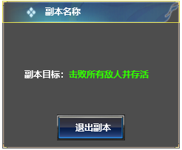
首领挑战玩法

 | 功能入口 |  |  |  |  | 首领挑战基本规则
 |  |  |  |  |  | 1.设计目的是什么
 | 1.主界面点击【首领挑战】图标进入 |  |  |  |  | ▶ | 提供快速定位首领，获得装备、材料的途径。
 | 2.进入本界面时，默认显示【野外首领】页签 |  |  |  |  | ▶ | 间接引起抢夺怪物。
 | 3.当有玩家勾选的提示首领刷新/存活时，系统有红点提示 |  |  |  |  | 2.解锁方式
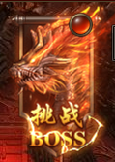
 |  |  |  |  |  | ▶ | 玩家到达指定角色等级和转生等级后开放。
 |  |  |  |  |  | 3.基本规则
 |  |  |  |  |  | ▶ | 首领挑战的野外首领和精英首领，都是野外的BOSS。有一定的刷新时间。
 |  |  |  |  |  | ▶ | 野外首领的显示是根据地图所属来展示的。
 |  |  |  |  |  | ▶ | 掉落读表，一个大地图的掉落一致。
 |  |  |  |  |  | ▶ | 精英首领的掉落更高一些。
 |  |  |  |  |  | 4.数值节奏
 |  |  |  |  |  | ▶ | 所有怪物和BOSS，在开放的时候，都可以打得过，只是快慢的区别。
 |  | 参考图标
 | 野外首领【当前为示例】

2
3
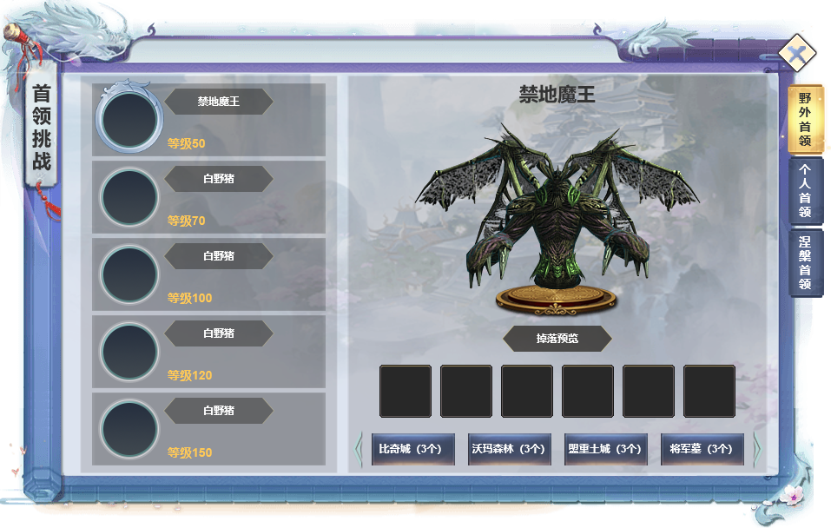
4
 |  |  | 1 | 页签名称 | 1 | 页签名称
 |  |  | ▶ | 显示功能名称 | ▶ | 显示功能名称
 |  |  | 2 | 功能页签 | 2 | 功能页签
 |  |  | ▶ | 【首领挑战】、【个人挑战】，两个页签。 | ▶ | 【首领挑战】、【个人挑战】，两个页签。
 |  |  | ▶ | 需要选中效果。 | ▶ | 需要选中效果。
1
 |  |  | 3 | 怪物页签显示 | 3 | 怪物页签显示
 |  |  | ▶ | 需要显示怪物的头像、名称和等级 | ▶ | 需要显示怪物的头像、名称和等级
 |  |  | ▶ | 选中怪物时有选中效果 | ▶ | 选中怪物时有选中效果
 |  |  | ▶ | 选中怪物后，右边的模型和掉落预览及背景跟随变化 | ▶ | 选中怪物后，右边的模型和掉落预览及背景跟随变化
 |  |  | ▶ | 需有上下滑动效果 | ▶ | 需有上下滑动效果

 |  |  | 4 | 显示怪物模型信息 | 4 | 显示怪物模型信息
 |  |  | ▶ | 显示怪物的模型信息，模型随选中状态变化 | ▶ | 显示怪物的模型信息，模型随选中状态变化

 |  |  | 5 | 掉落预览 | 5 | 掉落预览
 |  |  | ▶ | 需要展示掉落的图标。 | ▶ | 需要展示掉落的图标。
 |  |  |  | 如果配置数量超出后，可以左右滑动。 |  | 如果配置数量超出后，可以左右滑动。

 |  |  | 6 | 怪物所在场景列表 | 6 | 怪物所在场景列表
 |  |  | ▶ | 点击可进入到对应的地图，并且自动寻路到对应位置 | ▶ | 点击可进入到对应的地图，并且自动寻路到对应位置
 |  |  | ▶ | 显示场景名称 | ▶ | 显示地图名称
 |  |  |  |  | ▶ | 如果地图有进入条件限制，则提示“需要XXX条件才能进入此地图！”

5

6

 | 个人首领【当前为示例】

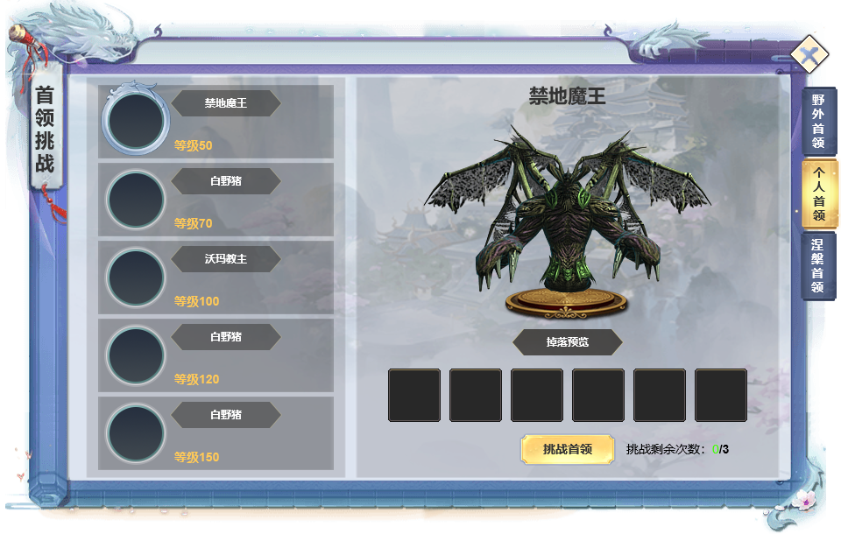
1
2
3
 |  |  | 1.页签名称 |  |  | 1.页签名称
 |  |  | ▶ | 显示对应的页签名称 |  | ▶ | 显示对应的页签名称

 |  |  | 2.首领信息 |  |  | 2.首领信息
 |  |  | ▶ | 显示当前选择的首领头像、名字、等级信息 |  | ▶ | 显示当前选择的首领头像、名字、等级信息
 |  |  | ▶ | 需要有选中效果。 |  | ▶ | 需要有选中效果。
 |  |  | 3.首领模型 |  |  | 3.首领模型
 |  |  | ▶ | 显示选中首领的模型 |  | ▶ | 显示选中首领的模型

 |  |  | 4.概率掉落奖励 |  |  | 4.概率掉落奖励
 |  |  | ▶ | 展示页签内对应的掉落预览 |  | ▶ | 展示页签内对应的掉落预览
 |  |  | ▶ | 道具数量多可支持上下滑动 |  | ▶ | 道具数量多可支持上下滑动
 |  |  | 5.挑战状态信息 |  |  | 5.挑战状态信息
 |  |  | ▶ | 根据配置显示进入次数消耗。 |  | ▶ | 根据配置显示进入次数消耗。
 |  |  | ▶ | 挑战次数：每天刷新3次挑战次数，次数所有BOSS共享。 |  | ▶ | 挑战次数：每天刷新3次挑战次数，次数所有BOSS共享。
 |  |  | ▶ | 点击挑战按钮。传送到指定地图，并向首领自动寻路、自动战斗。 |  | ▶ | 点击挑战按钮。传送到指定地图，并向首领自动寻路、自动战斗。
 |  |  | ▶ | 如果次数已经用完，点击挑战提示“今日挑战次数已用完！” |  | ▶ | 如果次数已经用完，点击挑战提示“今日挑战次数已用完！”
 |  |  | ▶ | 若未达到挑战该个人首领条件，则不显示次数和挑战按钮，该区域显示挑战条件：xx级解锁 |  | ▶ | 若未达到挑战该个人首领条件，则不显示次数和挑战按钮，该区域显示挑战条件：xx级解锁

4

5

 |  | 个人副本内左框界面【当前为示例】

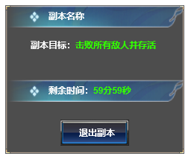

 | 涅槃首领【当前为示例】

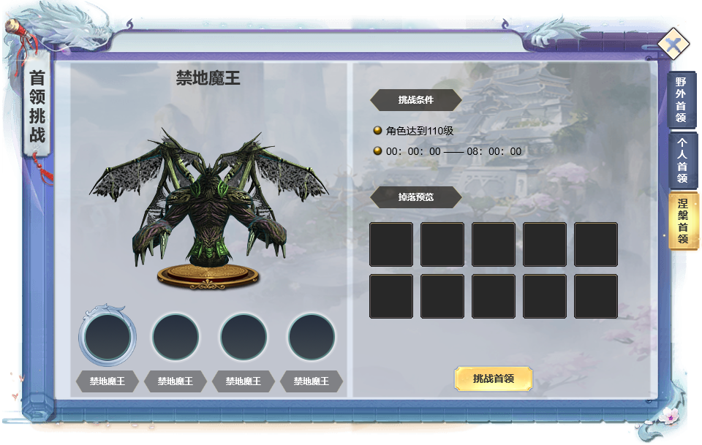
2
3
 |  |  | 1.功能标题 |  |  | 1.功能标题
 |  |  | ▶ | 显示功能的名称 |  | ▶ | 显示功能的名称
 |  |  | 2.背景图 |  |  | 2.背景图
 |  |  | ▶ | 需要有一张贴合功能的背景底图 |  | ▶ | 需要有一张贴合功能的背景底图
 |  |  | 3.首领信息 |  |  | 3.首领信息
 |  |  | ▶ | 显示当前选择的首领名字 |  | ▶ | 显示当前选择的首领名字
 |  |  | ▶ | 显示首领的模型 |  | ▶ | 显示首领的模型
 |  |  | 4.首领列表 |  |  | 4.首领列表
 |  |  | ▶ | 显示世界首领的列表，用头像显示(暂定3个首领) |  | ▶ | 显示世界首领的列表，用头像显示
1
 |  |  | ▶ | 需要有选中效果 |  | ▶ | 需要有选中效果
5
 |  |  | ▶ | 已经被击败的首领需要显示“已击败”的标签 |  | ▶ | 已经被击败的首领需要显示“已击败”的标签

 |  |  | 5.首领信息 |  |  | 5.首领信息
 |  |  | ▶ | 显示首领的挑战等级 |  | ▶ | 显示首领的挑战等级
 |  |  | ▶ | 显示首领的刷新时间 |  | ▶ | 显示首领的刷新时间
 |  |  | ▶ | 显示掉落奖励 |  | ▶ | 显示掉落奖励
 |  |  |  | 掉落奖励数量多，最好直接显示2排6个道具，可支持上下滑动 |  |  | 掉落奖励数量多，最好直接显示2排6个道具，可支持上下滑动
 |  |  | 6.挑战状态信息 |  |  | 6.挑战状态信息
 |  |  | ▶ | 玩家可以随便挑战任意首领，已经被击败的不能挑战。 |  | ▶ | 玩家可以随便挑战任意首领，已经被击败的不能挑战。
 |  |  | ▶ | 点击挑战按钮。传送到指定地图，并向首领自动寻路、自动战斗。 |  | ▶ | 点击挑战按钮。传送到指定地图，并向首领自动寻路、自动战斗。
 |  |  | ▶ | 若未达到挑战条件，则提示“达到XXX等级才可挑战。” |  | ▶ | 若未达到挑战条件，则提示“达到XXX等级才可挑战。”
 |  |  | ▶ | 若首领已经被击败，点击挑战提示“首领已被击败！” |  | ▶ | 若首领已经被击败，点击挑战提示“首领已被击败！”
4
 |  |  | ▶ | 不在挑战时间范围内的，不显示挑战按钮 |  | ▶ | 不在挑战时间范围内的，不显示挑战按钮
6

 |  | 涅槃首领副本内左框界面【当前为示例】

参考图
